第1题
返回投资的现值。现值为一系列未来款当前值的累积和。例如，借入方的借入款即为贷出方贷款的现值。
语法
PV(rate,nper,pmt,fv,type)
【例7-1】假设要购买一项保险年金，该保险可以在今后二十年内于每月未回报 $500。此项年金的购买成本为 $60,000，假定投资回报率为 8%，现在可以通过函数 PV 计算一下这笔投资是否值得。
 |  |  | 购买成本 | 60000
 |  |  | 每月未回报 | 500
 |  |  | 投资回报率 | 8%

 |  |  | 年金的现值 | -59777.15

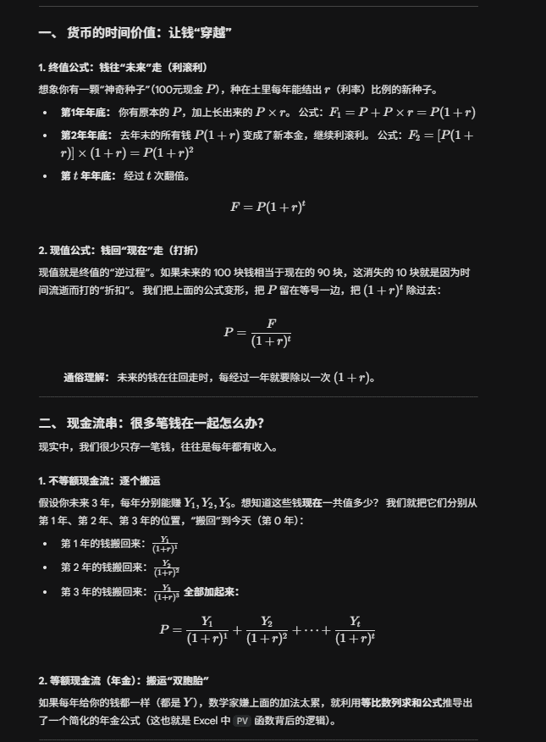
 |  |  | 投资合算否? | 不合算

1 | 500 | ¥59,777.15
2 | 500
3 | 500
4 | 500
5 | 500
6 | 500
7 | 500
8 | 500
9 | 500
10 | 500
11 | 500
12 | 500
13 | 500
14 | 500
15 | 500
16 | 500
17 | 500
18 | 500
19 | 500
20 | 500
21 | 500
22 | 500
23 | 500
24 | 500
25 | 500
26 | 500
27 | 500
28 | 500
29 | 500
30 | 500
31 | 500
32 | 500
33 | 500
34 | 500
35 | 500
36 | 500
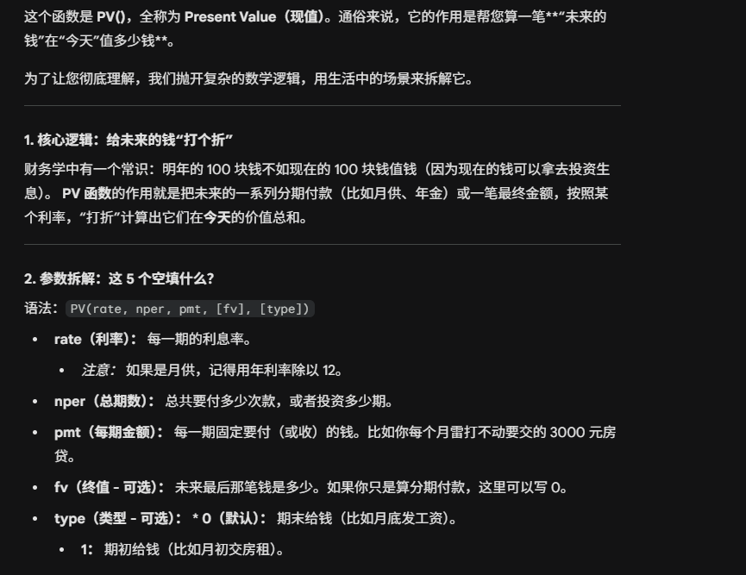
37 | 500
38 | 500
39 | 500
40 | 500
41 | 500
42 | 500
43 | 500
44 | 500
45 | 500
46 | 500
47 | 500
48 | 500
49 | 500
50 | 500
51 | 500
52 | 500
53 | 500
54 | 500
55 | 500
56 | 500
57 | 500
58 | 500
59 | 500
60 | 500
61 | 500
62 | 500
63 | 500
64 | 500
65 | 500
66 | 500
67 | 500
68 | 500
69 | 500
70 | 500
71 | 500
72 | 500
73 | 500
74 | 500
75 | 500
76 | 500
77 | 500
78 | 500
79 | 500
80 | 500
81 | 500
82 | 500
83 | 500
84 | 500
85 | 500
86 | 500
87 | 500
88 | 500
89 | 500
90 | 500
91 | 500
92 | 500
93 | 500
94 | 500
95 | 500
96 | 500
97 | 500
98 | 500
99 | 500
100 | 500
101 | 500
102 | 500
103 | 500
104 | 500
105 | 500
106 | 500
107 | 500
108 | 500
109 | 500
110 | 500
111 | 500
112 | 500
113 | 500
114 | 500
115 | 500
116 | 500
117 | 500
118 | 500
119 | 500
120 | 500
121 | 500
122 | 500
123 | 500
124 | 500
125 | 500
126 | 500
127 | 500
128 | 500
129 | 500
130 | 500
131 | 500
132 | 500
133 | 500
134 | 500
135 | 500
136 | 500
137 | 500
138 | 500
139 | 500
140 | 500
141 | 500
142 | 500
143 | 500
144 | 500
145 | 500
146 | 500
147 | 500
148 | 500
149 | 500
150 | 500
151 | 500
152 | 500
153 | 500
154 | 500
155 | 500
156 | 500
157 | 500
158 | 500
159 | 500
160 | 500
161 | 500
162 | 500
163 | 500
164 | 500
165 | 500
166 | 500
167 | 500
168 | 500
169 | 500
170 | 500
171 | 500
172 | 500
173 | 500
174 | 500
175 | 500
176 | 500
177 | 500
178 | 500
179 | 500
180 | 500
181 | 500
182 | 500
183 | 500
184 | 500
185 | 500
186 | 500
187 | 500
188 | 500
189 | 500
190 | 500
191 | 500
192 | 500
193 | 500
194 | 500
195 | 500
196 | 500
197 | 500
198 | 500
199 | 500
200 | 500
201 | 500
202 | 500
203 | 500
204 | 500
205 | 500
206 | 500
207 | 500
208 | 500
209 | 500
210 | 500
211 | 500
212 | 500
213 | 500
214 | 500
215 | 500
216 | 500
217 | 500
218 | 500
219 | 500
220 | 500
221 | 500
222 | 500
223 | 500
224 | 500
225 | 500
226 | 500
227 | 500
228 | 500
229 | 500
230 | 500
231 | 500
232 | 500
233 | 500
234 | 500
235 | 500
236 | 500
237 | 500
238 | 500
239 | 500
240 | 500

第2题
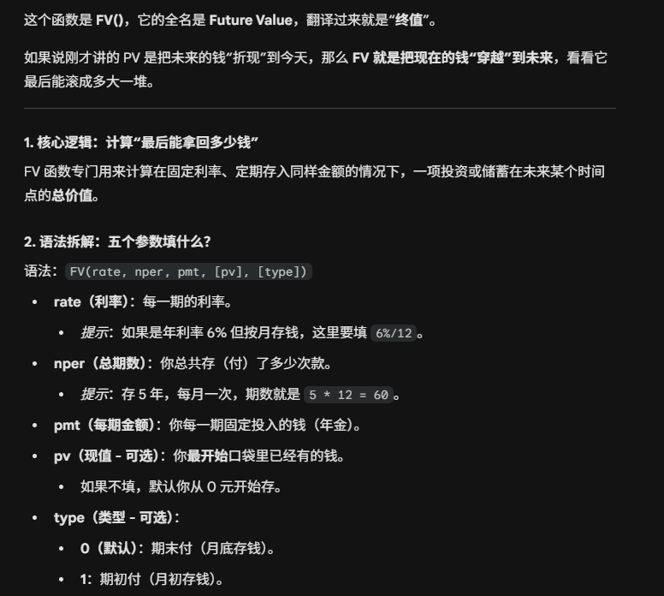
基于固定利率及等额分期付款方式，返回某项投资的未来值。
语法
FV(rate,nper,pmt,pv,type)
【例7-02】假设需要为一年后的某个项目预筹资金，现在将 $1000 以年利 6%，按月计息（月利 6%/12 或 0.5%）存入储蓄存款帐户中，并在以后十二个月的每个月末存入 $100，则一年后该帐户的存款额等于多少？
初始存入 | 1000
年利率 | 6%
每月存入 | 100
月份数 | 12

一年后存款额 | 2295.23

初始 | 100000
月存入 | 2000
年利率 | 0.05
时间（年） | 10

到时的资金 | ¥475,265.51

第3题
1、基于固定利率及等额分期付款方式，返回投资或贷款的每期付款额。
语法
PMT(rate,nper,pv,fv,type)
2、基于固定利率及等额分期付款方式，返回投资或贷款在某一给定期次内的本金偿还额。
语法
PPMT(rate,per,nper,pv,fv,type)
3、基于固定利率及等额分期付款方式，返回投资或贷款在某一给定期次内的利息偿还额。有关函数 IPMT 的参数和年金函数的详细信息，请参阅 PV。
语法
IPMT(rate,per,nper,pv,fv,type)
4、计算特定投资期内要支付的利息。
语法
ISPMT(rate,per,nper,pv)
【例7-03】某客户欲购买一套价值100万元的公寓，首付30万元，余下金额向银行申请商业贷款70万元，贷款年限10年，年利率为5%，试制作按月还款表及查询月还款数据的模型。
 |  |  |  |  |  | 公寓价值 | 1000000.00
 |  |  |  |  |  | 首付 | 300000.00
 |  |  |  |  |  | 商业贷款 | 700000.00
 |  |  |  |  |  | 贷款年限 | 10
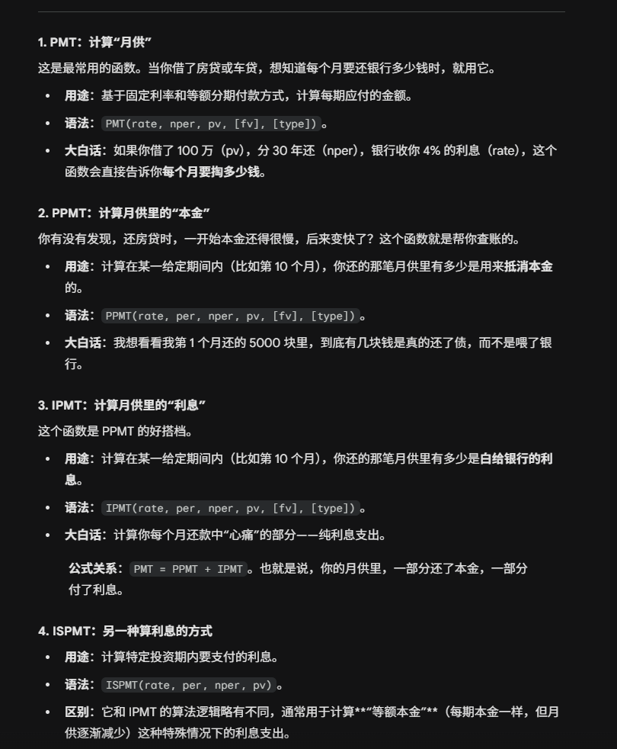
 |  |  |  |  |  | 年利率 | 5%

 |  |  |  | 等本还款 |  | 当前期数 | 1 | ¥-7,424.59
 |  |  |  | 等额还款 |  | 还款方式

 |  |  |  |  |  | 还款本金
 |  |  |  |  |  | 还款利息
 |  |  |  |  |  | 还款总额
 |  |  |  |  |  | 贷款余额

还款表
 | 等本金还款 |  |  |  | 等额还款
期数 | 还款本金 | 还款利息 | 还款总额 | 贷款余额 | 还款本金 | 还款利息 | 还款总额 | 贷款余额
0 |  |  |  | 700000.00 |  |  |  | 700000.00
1 | -5833.33 | -2892.36 | -8725.69 | 694166.67 | -4507.92 | -2916.67 | -7424.59 | 695492.08
2 | -5833.33 | -2868.06 | -8701.39 | 688333.33 | -4526.70 | -2897.88 | -7424.59 | 690965.38
3 | -5833.33 | -2843.75 | -8677.08 | 682500.00 | -4545.56 | -2879.02 | -7424.59 | 686419.81
119 | -5833.33 | -24.31 | -5857.64 | 5833.33 | -7363.10 | -61.49 | -7424.59 | 7393.78
120 | -5833.33 | 0.00 | -5833.33 | 0.00 | -7393.78 | -30.81 | -7424.59 | 0.00
总计 | -700000.00 | -173541.67 | -873541.67 |  | -700000.00 | -190950.33 | -890950.33

第4题
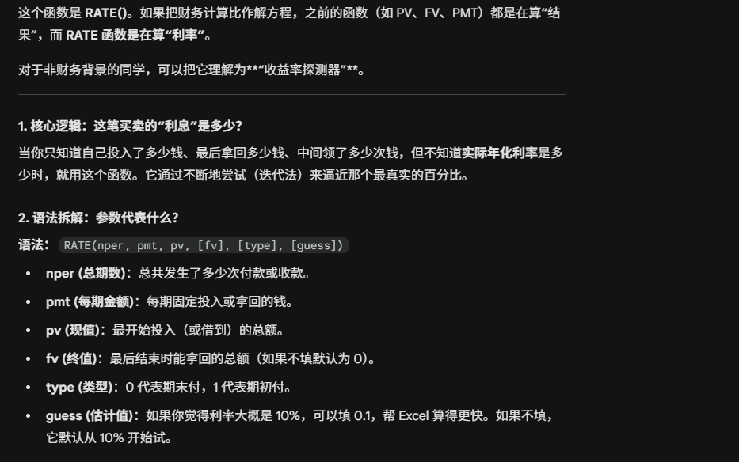
返回年金的各期利率。函数 RATE 通过迭代法计算得出，并且可能无解或有多个解。如果在进行 20 次迭代计算后，函数 RATE 的相邻两次结果没有收敛于 0.0000001，函数 RATE 返回错误值 #NUM!。
语法
RATE(nper,pmt,pv,fv,type,guess)
【例7-04】金额为 $8000 的 4 年期贷款，月支付额为 $200，该笔贷款的月利率和年利率为多少?
贷款额 | 8000
贷款年限 | 4
月支付额 | 200

月利率 | 0.77%
年利率 | 9.24%

第5题
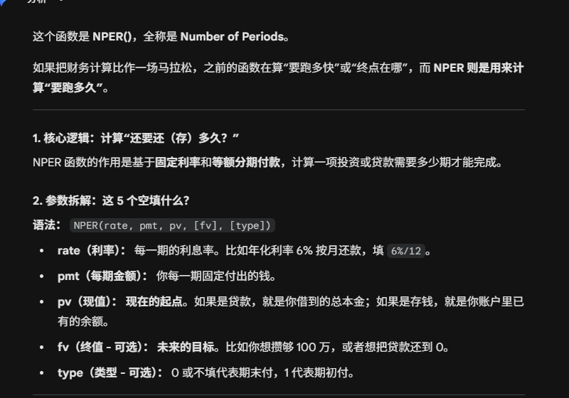
基于固定利率及等额分期付款方式，返回某项投资（或贷款）的总期数。
语法
NPER(rate, pmt, pv, fv, type)
【例7-05】金额为 $8000 的期贷款，月支付额为 $200，月利率1%，该笔贷款多少年还清?
贷款额 | 8000
月利率 | 1%
月支付额 | 200

还款年限 | 4.28

第6题
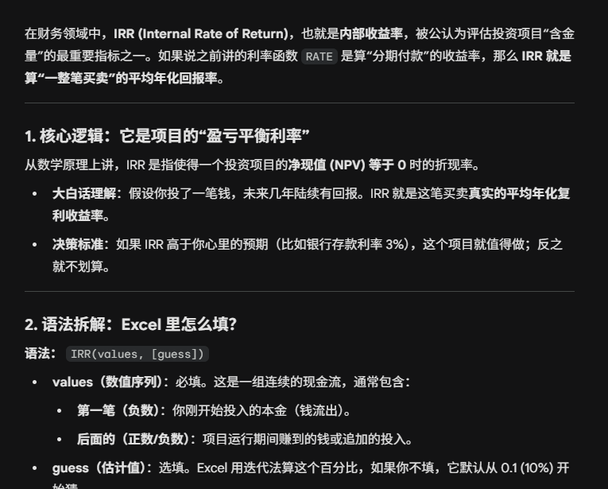
【例7-06】某公司准备投资1000万元建设一座桥梁,当年投资，当年建成，该桥今后15年内预计每年收益100万元。请问：
（1） 若年贴现率为8%,今后15年内预计收益相当于现值多少?
（2） 若银行贷款利率为5%,贷款900万元，按计划15年等额还清，每年还款额是多少？
（3）考虑15年的回报期，则该项目的内部报酬率是多少?
 |  |  |  | 0 | -1000
 | 初始投资(万元) | 1000 |  | 1 | 100
 | 年限 | 15 |  | 2 | 100
 | 年收益(万元) | 100 |  | 3 | 100
 |  |  |  | 4 | 100
(1) | 贴现率 | 8% |  | 5 | 100
 | 1、15年收益的现值(万元) | -855.95 | ¥855.95 | 6 | 100
 |  |  |  | 7 | 100
(2) | 银行贷款(万元) | 900 |  | 8 | 100
 | 贷款利率 | 5% |  | 9 | 100 | 注意PV要绝对值NPV不用
 | 还款年限 | 15 |  | 10 | 100
 | 2、年还款额(万元) | -86.71 |  | 11 | 100
 |  |  |  | 12 | 100
 | 初始投资(万元) | 1000 |  | 13 | 100
 | 年限 | 15 |  | 14 | 100
 | 年收益(万元) | 100 |  | 15 | 100
 | 3、内部报酬率 | 0.06 | 6%

第7题
基于一系列现金流和固定的各期贴现率，返回一项投资的净现值。投资的净现值是指未来各期支出（负值）和收入（正值）的当前值的总和。
语法:NPV(rate,value1,value2, ...)
Rate 为各期贴现率，是一固定值。
Value1, value2, ... 代表 1 到 29 笔支出及收入的参数值。
【例7-09】假如要购买一家鞋店，投资成本为 $40,000，并且希望前五年的营业收入如下：$8,000，$9,200，$10,000，$12,000 和 $14,500。每年的贴现率为 8%。计算出鞋店设资的净现值。
贴现率 | 8%
投资成本 | -40000.00
第1年收入 | 8000.00
第2年收入 | 9200.00
第3年收入 | 10000.00
第4年收入 | 12000.00
第5年收入 | 14500.00

投资的净现值 | 1922.06

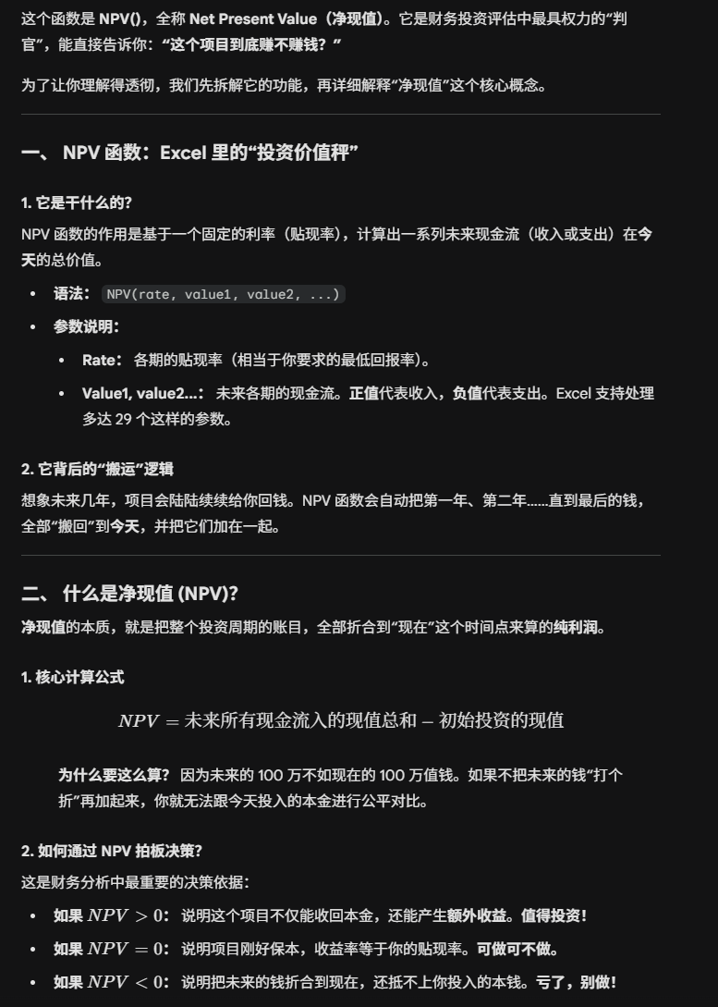
 | !!!没听到这个题

第8题
返回由数值代表的一组现金流的内部收益率。这些现金流不一定必须为均衡的，但作为年金，它们必须按固定的间隔发生，如按月或按年。内部收益率为投资的回收利率，其中包含定期支付（负值）和收入（正值）。
语法
IRR(values,guess)

贷款投资数据 | 净现金流入量
 | 第0年 | 第1年 | 第2年
现金流量 | -21000 | -27000 | 78000
期初贷款余额 |  | -21000.0 | -56164.4
回报 |  | -27000.0 | 78000.0
贷款利息 |  | -8164.4 | -21835.6
期末贷款余额 | -21000.0 | -56164.4 | 0.0

项目内部报酬率 |  |  | 38.9%

第9题
【例9-3】某工厂投资建设生产线，现有A、B与C三条生产线可供选择：假设A、B、C三条生产线的初期投资分别为20000、25000和18000万元。在今后三年（第1~3年）中，生产线A的预期回报分别为13000万元、9000万元和5000万元；生产线B的预期回报分别为12000万元、10000万元和8000万元；生产线C的预期回报分别为10000万元、6000万元和3000万元。公司希望有一个投资决策模型能给出每条生产线的投资回报率，以便选出最优的投资生产线方案。
最大投资回报率 |  |  |  |  | 20%
实现该最大投资回报率的生产线 |  |  |  |  | 生产线A

 | 第0年 | 第1年 | 第2年 | 第3年 | 投资回报率
生产线A | -20000 | 13000 | 9000 | 5000 | 20%
生产线B | -25000 | 12000 | 10000 | 8000 | 10%
生产线C | -18000 | 10000 | 6000 | 3000 | 3%

决策结论：

 |  |  |  |  |  | !!!

第10题
最短投资回收期 |  |  |  | 7.637457293
实现该最小投资回收期的项目 |  |  |  | 项目A
【例9-4】某公司用10万元投资A、B、C三个项目，项目A的贴现率是8%，每年回报18000元；项目B的贴现率是6%，每年回报10000元；项目C的贴现率是10%，每年回报15000元，该公司希望尽快收回资金，需要建立一个投资决策模型，分析哪个投资项目回收期最短。
 | 初始投资 | 每年回报 | 贴现率 | 投资回收期
项目A | 100000 | 18000 | 8% | 7.637457293
项目B | 100000 | 10000 | 6% | 15.725208544
项目C | 100000 | 15000 | 10% | 11.526704607

决策结论：

第11题
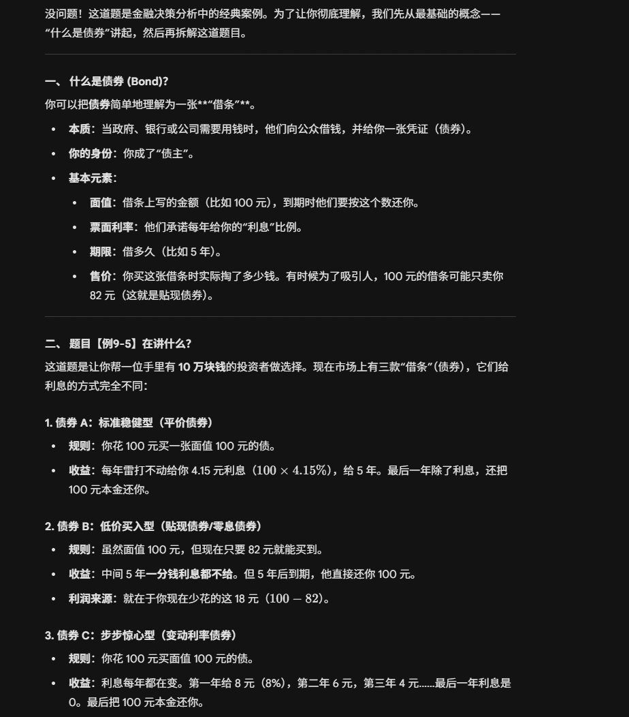
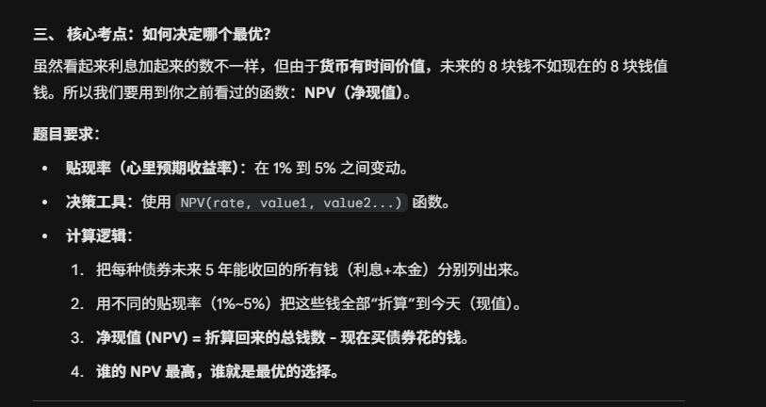
【例9-5】某投资者现有10万元准备进行债券投资，有三种债券可供选择。债券A面值100元，售出价格100元，期限5年，按固定利率计息，年利率为4.15%每年付息一次，最后按面值还本；债券B面值100元，低于面值出售，售出价格82元，期限5年不付息，最后按面值还本；债券C面值100元，售出价格100元，期限5年，按变动利率每年付息，各年的利率分别是：8%、6%、4%、2%、0%，最后按面值还本。建立一个投资决策分析模型，分析贴现率在1%-5％范围内，三种债券中最优的投资品种，帮助投资者进行决策选择。
 | 面值 | 发行价格 | 期 限 | 计息方式 | 第1年利率 | 第2年利率 | 第3年利率 | 第4年利率 | 第5年利率 | 还本付息方式
债券A | 100 | 100 | 5年 | 固定利率 | 4.15% | 4.15% | 4.15% | 4.15% | 4.15% | 一年付息一次最后还本
债券B | 100 | 82 | 5年 | 贴现利率 |  |  |  |  |  | 到期按面值支付
债券C | 100 | 100 | 5年 | 变动利率 | 8.00% | 6.00% | 4.00% | 2.00% | 0.00% | 一年付息一次最后还本

 | 债券A | 债券B | 债券C
初始投资金额 | 100000 | 100000 | 100000 |  |  | 10134 | 10455 | 9800
每百元面值价格 | 100 | 82 | 100 |  | 2.5% | 7666 | 7787 | 7427
可购买的面值 | 100000 | 121951.21951 | 100000 |  | 2.6% | 7180 | 7263 | 6961
第0年 | -100000 | -100000 | -100000 |  | 2.7% | 6698 | 6742 | 6497
第1年 | 4150 | 0 | 8000 |  | 2.8% | 6218 | 6223 | 6036
第2年 | 4150 | 0 | 6000 |  | 2.9% | 5741 | 5708 | 5577
第3年 | 4150 | 0 | 4000 |  | 3.0% | 5267 | 5196 | 5121
第4年 | 4150 | 0 | 2000 |  | 3.1% | 4795 | 4687 | 4667
第5年 | 104150 | 121951 | 100000 |  | 3.2% | 4326 | 4181 | 4216
净现值1 | 10134 | 10455 | 9800 |  | 3.3% | 3860 | 3678 | 3768
内部报酬率 | 4.15% | 4.05% | 4.16% |  | 3.4% | 3396 | 3177 | 3322
净现值2 | 4326 | 4181 | 4216 |  | 3.5% | 2935 | 2680 | 2879
 |  |  |  |  | 3.6% | 2476 | 2185 | 2438
贴现率1 | 2% | 2 | 净现值交点 |  | 3.7% | 2020 | 1693 | 1999
贴现率2 | 3.2% | 32 | 2.81% | 8000 | 3.8% | 1567 | 1204 | 1563
最大净现值1 |  | 4326 | 2.81% | 6150 | 3.9% | 1116 | 718 | 1129
实现最大净现值的债券 |  | 债券A | 2.81% | 0 | 4.0% | 668 | 235 | 698
最优投资品种是债券A
 |  |  |  |  |  | 当前贴现率参考线
XY散点图决策结论 |  |  |  |  |  | 3.2% | 8000
最大净现值2 |  |  |  |  |  | 3.2% | 4326
实现最大净现值的债券 |  |  |  |  |  | 3.2% | 0
三种债券均不可取

